상품제안서
알로 아이스터보 냉각 휴대용 선풍기 | 상품코드: S42468

 |  |  |  |  |  |  | 02-713-8555 | www.synergygift.co.kr
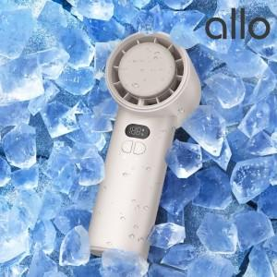 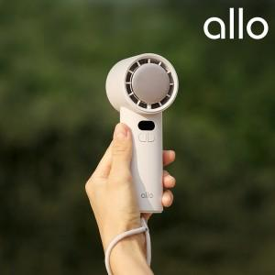 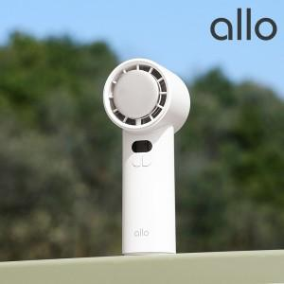

【상세/제작정보】

【인쇄/포장옵션】 | 레이저 / 포장지포장

【공급단가】 | 수량 | 30~ | 100~ | 300~ | 500~ | 1,000~
*VAT별도 | 그레이 | 29,540원 | 29,070원 | 28,360원 | 27,650원 | 27,180원

【상품 URL】 | https://www.synergygift.co.kr:443/src/goods_detail.php?gdno=42468

